必須
1：JDKのインストール
 | 1-1：JDKのダウンロード、インストール
 | 以下のサイト参照
 | https://techfun.cc/java/windows-jdk-install.html

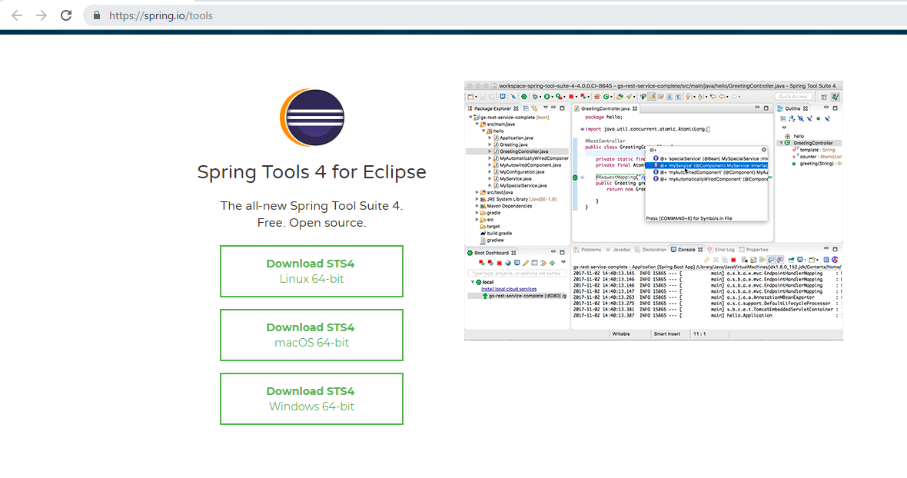
2：Spring Tool Suiteのインストール＆設定

 | 2-1：以下より「Spring Tools 4 for Eclipse」をダウンロードする
 | https://spring.io/tools

 | インストールするPCにより「macOS 64-bit」、「Windows 64-bit」を選択する

 | 2-2：ダウンロードしたファイルを解凍して開き、
 |  | SpringToolSuite4.exeを実行する

 | 「Workspace」を設定し、「Launch」をクリックする。
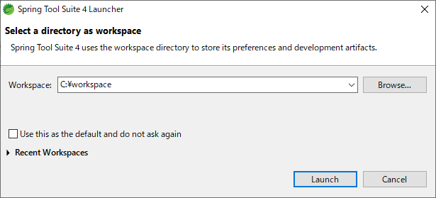

 | 2-3：JDKの設定
 | 「Window」の「Preference」よりJDKを設定する

 | 「java」⇒「Installed JREs」を選択する
 | 「Add」を押下して「Standard VM」を選択して「Next」を押下する
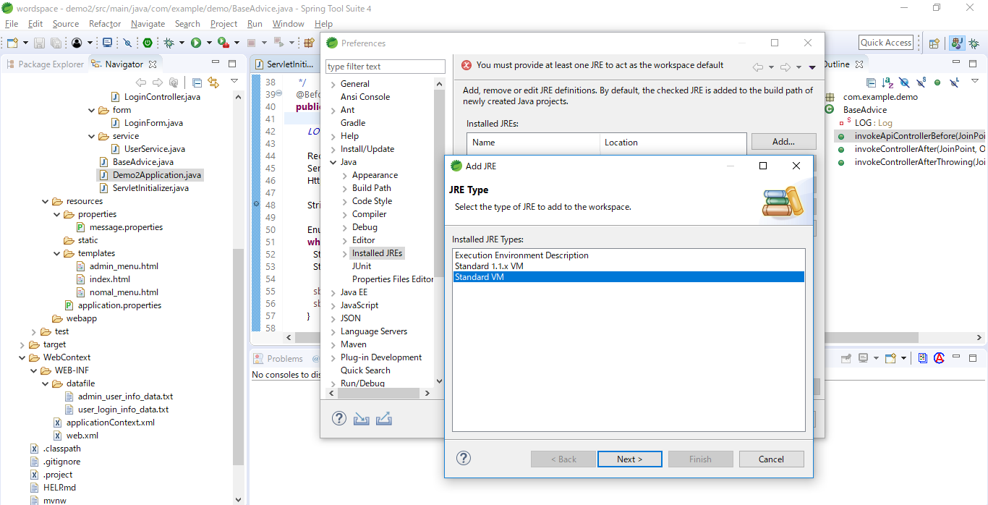

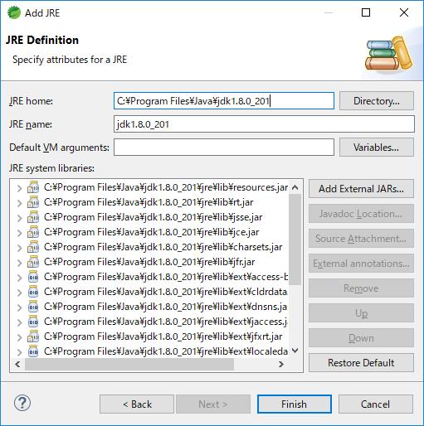
 | 「1-1」でインストールしたJDKのフォルダを指定して「Finish」を押下する

 | 表示されたJDKにチェックをして、「Apply and Close」を押下する
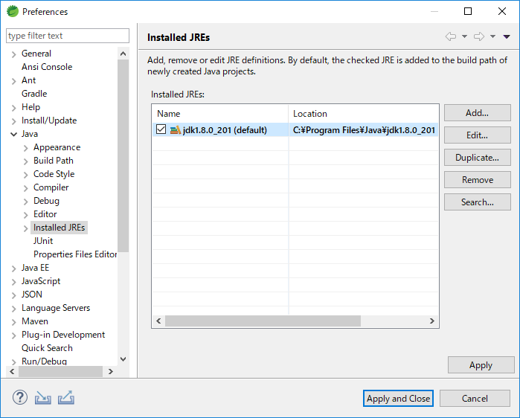

 | 2-4：「Window」の「Preference」よりテキストのフォントを変更する

 | 「Clolrs and Fonts」⇒「Java Editor Text Font…」を選択して「Edit」を押下する
 | フォント名は任意だが「Gadugi」がおすすめ
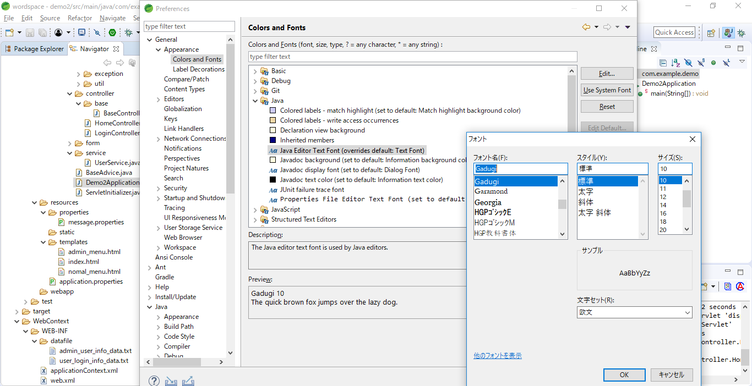

3：アプリケーションの実行
 | 3-1：以下より「sampleSpringBootWebApp-master.zip」をダウンロードする
 | https://github.com/ys0023/sampleSpringBootWebApp

 | 「Code」→ 「Download Zip」をクリックし、「sampleSpringBootWebApp-master.zip」をダウンロードする
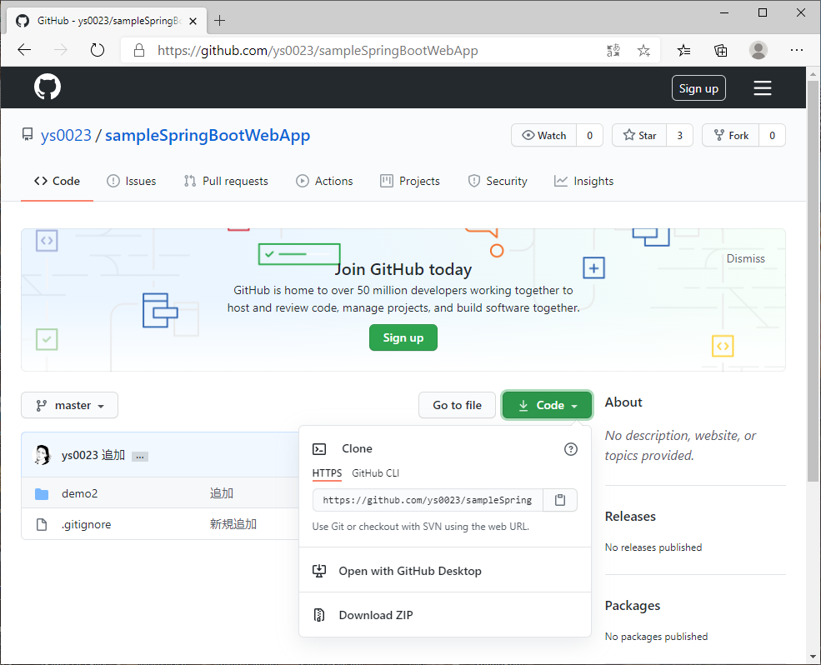

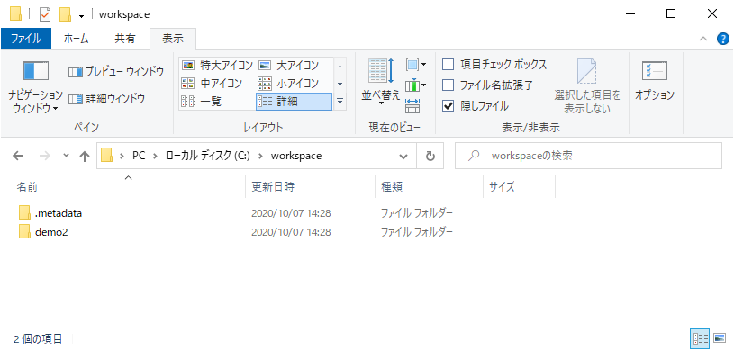
 | 「sampleSpringBootWebApp-master.zip」を解凍し、「demo2」フォルダをworkspaceに指定したフォルダに格納する

 | 3-2：ダウンロードしたテストプロジェクトをインポートする
 | 「Import projects…」よりプロジェクトをインポートする
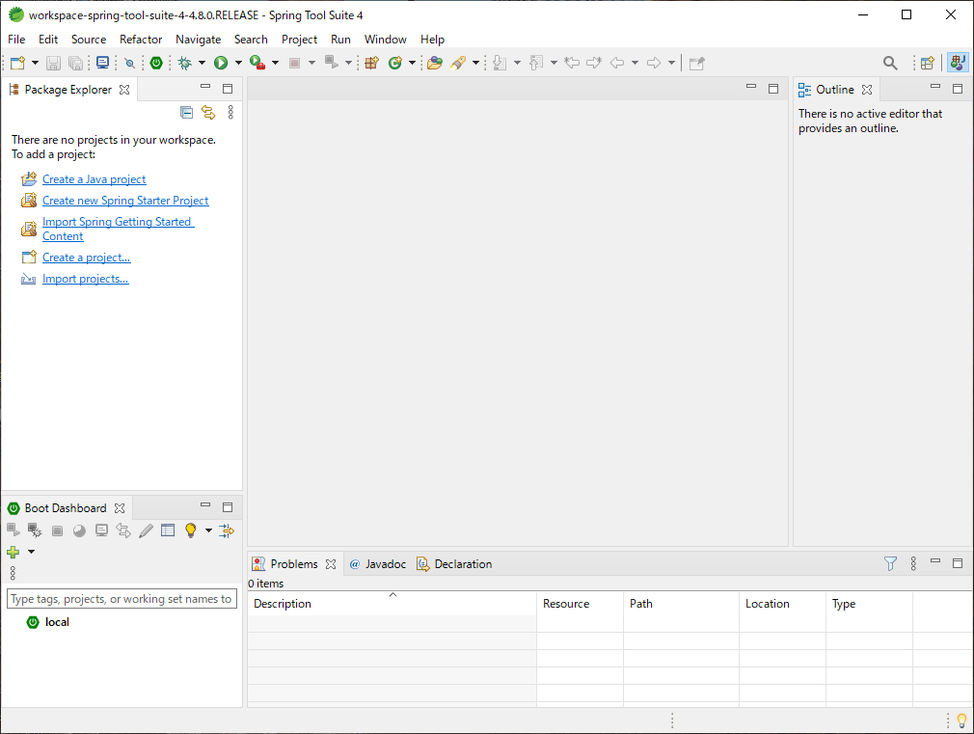

 | 「General」⇒「Projects from Folder or Archive」を選択し、「Next>」をクリックする
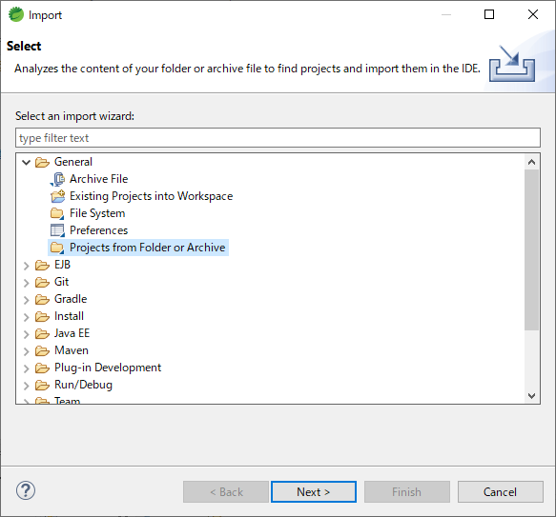

 | 「Import source」にテストプロジェクトを格納したディレクトリを入力し、「Finish」をクリックする
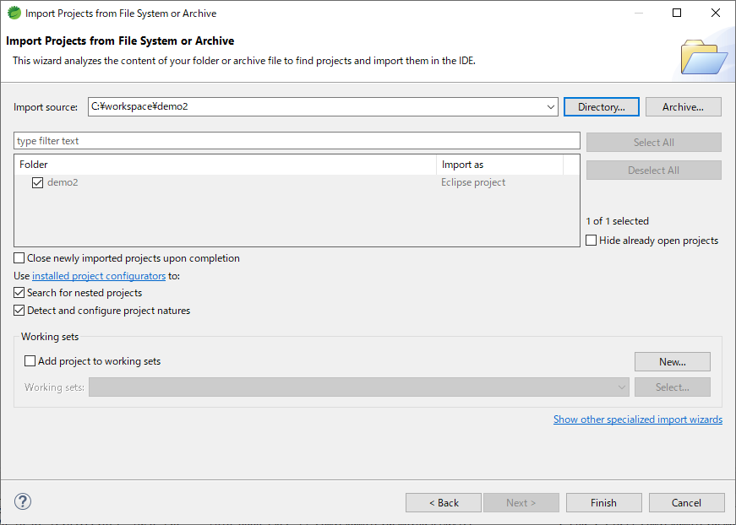

 | 3-3：アプリケーションの起動
 |  | 「Demo2Application.java」を選択して右クリックより「Run As」⇒「java Application」を実行する。
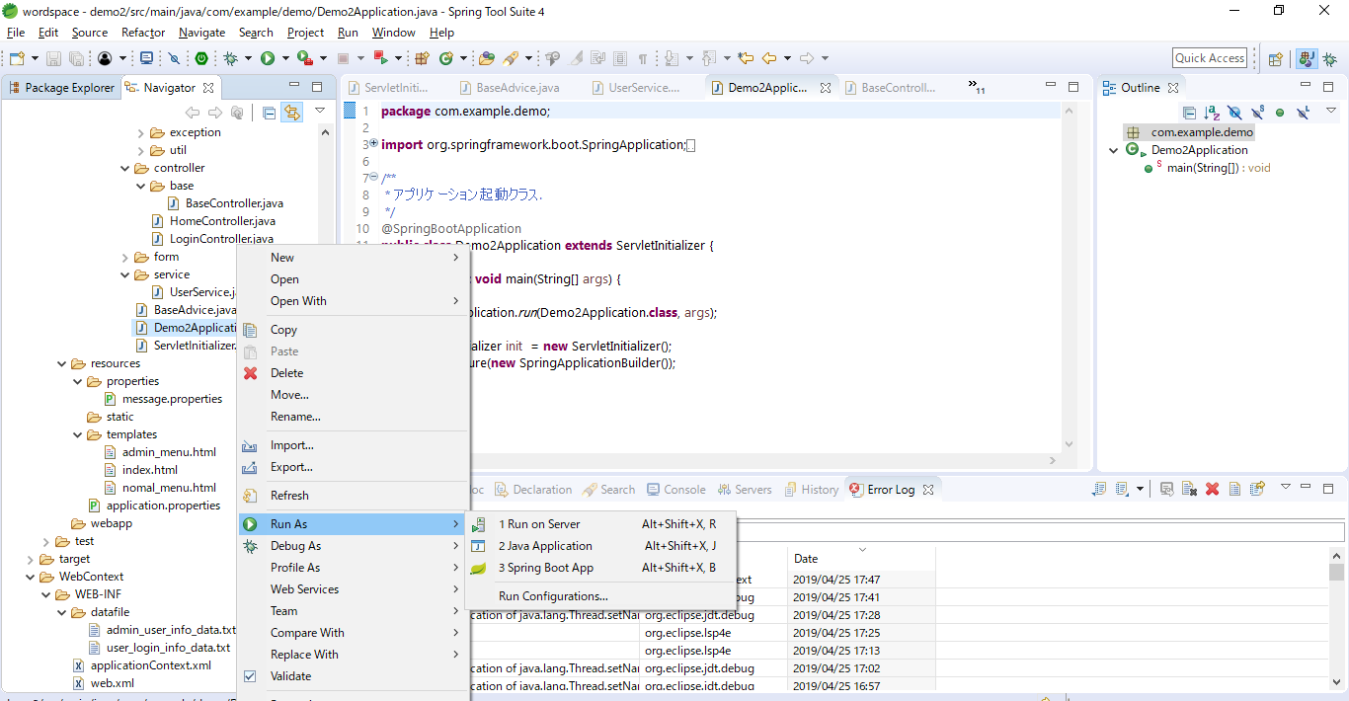

 | 3-4：ブラウザより「http://localhost:8080/sample_app/」にアクセスする。


 | Userとpassは「admin_user_info_data.txt」or「user_login_info_data.txt」に記載されているものを利用

